信用交易
融资融券市场交易数据统计（20221028）

标的证券 | 融资融券余额（亿元） | 融资余额（亿元） | 融券余额（亿元） | 融资买入额（亿元） | 融资融券规模变化（亿元） | 融资余额增幅(‰) | 融券余额增幅(%)
统计数据 | 15,442.35 | 14,411.88 | 1,030.47 | 541.53 | -136.63 | -7.83 | -2.17
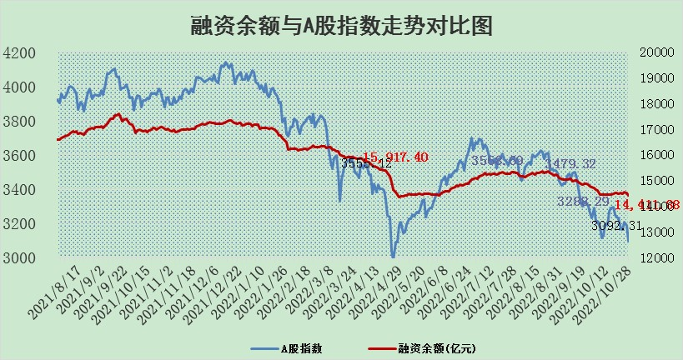

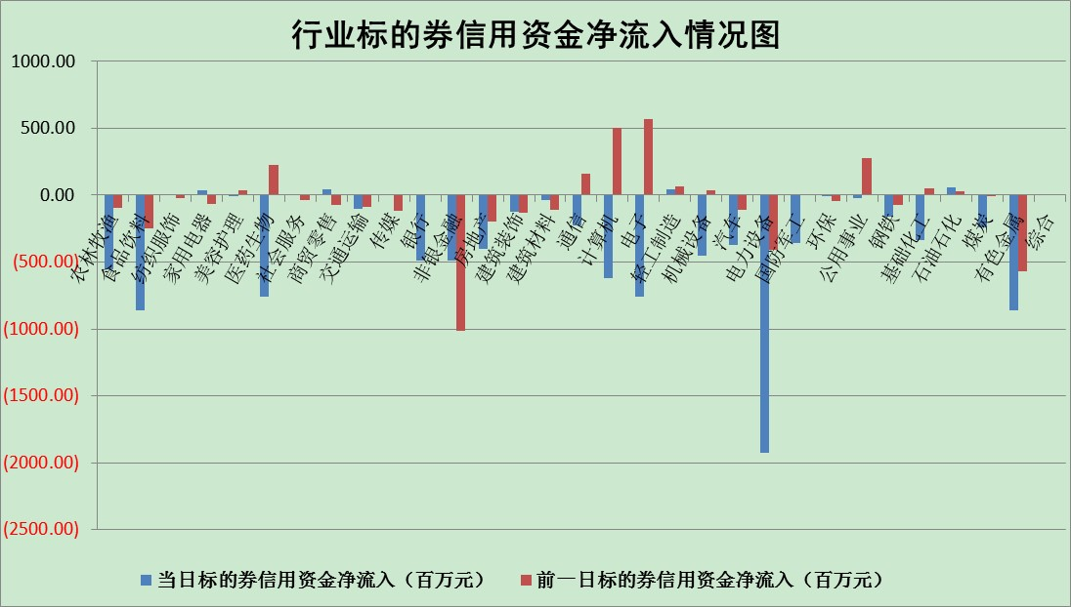

标的基金代码 | 标的基金简称 | 融资余额/市值(%) | 融资余额增幅(%) | 融资买入额/成交金额(%) | （融资余额净增额-融券余额净增额）/市值(‱) | 融券余额降幅(%) | ABS[（融资余额净增额-融券余额净增额）/市值净增额-1](%)
159902 | 华夏中小板ETF | 0.00 | 0.00 | 0.00 | 0.00 | 0.00 | 100.00
159915 | 易方达创业板ETF | 2.52 | 7.61 | 729377.01 | 17.80 | 0.02 | 104.99
159919 | 嘉实沪深300ETF | 5.78 | 0.37 | 0.90 | 0.90 | -19.41 | 100.37
159920 | 华夏恒生ETF | 88.59 | -0.47 | 6.31 | -41.66 | 3.58 | 88.78
159922 | 嘉实中证500ETF | 0.37 | 1.07 | 55.59 | 21.34 | 3.27 | 106.73
159925 | 南方沪深300ETF | 0.04 | 20.68 | 0.08 | 0.68 | 0.00 | 100.30
159928 | 消费ETF | 1.09 | -2.04 | 6.05 | -2.23 | 0.39 | 99.16
159934 | 易方达黄金ETF | 463.76 | -0.27 | 22.44 | -124.54 | 0.00 | 773.25
159939 | 全指信息技术ETF | 0.93 | -1.96 | 172.22 | -0.17 | 22.30 | 99.94
159940 | 全指金融地产ETF | 0.53 | 1.29 | 0.04 | 0.68 | 0.00 | 100.30
159995 | 半导体芯片ETF | 1.99 | 2.02 | 256.35 | 4.57 | 2.83 | 102.31
159997 | 天弘中证电子ETF | 2.68 | -9.41 | 2.39 | -27.79 | 2.76 | 90.22
159998 | 天弘中证计算机主题ETF | 0.27 | 2.22 | 0.04 | 0.59 | 0.00 | 100.24
510050 | 华夏上证50ETF | 10.73 | 1.29 | 333.43 | 16.49 | 26.86 | 117.35
510180 | 华安上证180ETF | 0.57 | 0.05 | 0.49 | -0.03 | -13.77 | 99.99
510880 | 华泰柏瑞红利ETF | 0.22 | 3.72 | 0.43 | 1.18 | 38.22 | 101.69
510900 | 易方达恒生H股ETF | 161.97 | -0.10 | 10.31 | -16.37 | 0.00 | 95.55
511010 | 5年期国债ETF | 7.23 | 1.51 | 2.60 | 10.78 | 0.00 | 22.83
511380 | 可转债及可交换债券ETF | 19.79 | -1.06 | 2.34 | -21.23 | 0.00 | 80.60
512000 | 全指证券ETF | 7.80 | 0.27 | 17.23 | 5.03 | 7.01 | 102.91
512010 | 沪深300医药卫生ETF | 5.09 | -1.29 | 69.28 | -5.64 | 3.35 | 96.35
512070 | 沪深300非银ETF | 3.20 | -0.80 | 61.10 | -2.65 | -14.74 | 98.75
512400 | 南方中证申万有色金属ETF | 1.37 | -4.19 | 0.63 | -11.21 | -14.82 | 96.88
512580 | 广发中证环保产业ETF | 0.77 | -1.32 | 1.16 | 1.23 | 3.98 | 100.29
512660 | 国泰中证军工ETF | 2.71 | -0.19 | 27.34 | 2.38 | 4.13 | 101.18
512800 | 华宝中证银行ETF | 15.29 | -0.17 | 3.17 | -1.65 | 3.54 | 98.69
512980 | 广发中证传媒ETF | 2.22 | -0.53 | 74.23 | -1.19 | 0.00 | 99.64
515030 | 华夏中证新能源汽车ETF | 2.00 | 1.41 | 35.92 | 1.72 | -6.42 | 100.33
515050 | 华夏中证5G通信主题ETF | 2.00 | 0.51 | 194.07 | 1.37 | 5.96 | 100.38
515070 | 华夏中证人工智能ETF | 1.59 | 1.17 | 0.39 | 1.83 | 0.00 | 100.58
标的股票比较指标 |  | 融资余额/流通A股市值(%) | 融资余额增幅(%) | 融资买入额/成交金额(%) | （融资余额净增额-融券余额净增额）/流通A股市值(‱) | 融券余额降幅(%) | ABS[（融资余额净增额-融券余额净增额）/流通A股市值净增额-1](%)
前十名标的个股 |  | 众应互联 | 德新交运 | 七匹狼 | 北信源 | 路德环境 | 江丰电子
 |  | 数知科技 | 中新药业 | 华能水电 | 仲景食品 | 贵州轮胎 | 广信股份
 |  | 丹邦科技 | 华钰矿业 | 汤臣倍健 | 莱茵生物 | 中信海直 | 盛路通信
 |  | 易见股份 | 纳思达 | 恒逸石化 | 品渥食品 | 纵横通信 | 卓胜微
 |  | 聚龙股份 | 大有能源 | 方邦股份 | 七匹狼 | 德新交运 | 路德环境
 |  | 绿庭投资 | 立华股份 | 怡亚通 | 步科股份 | 风神股份 | 康泰医学
 |  | 西水股份 | 泰坦科技 | 晨鸣纸业 | 星期六 | 容大感光 | 神州数码
 |  | 仁东控股 | 阿拉丁 | 首创股份 | 方邦股份 | 大湖股份 | 龙元建设
 |  | 数码科技 | 星期六 | 德美化工 | 恒逸石化 | 福星股份 | 云南白药
 |  | 全柴动力 | 长江传媒 | 美亚柏科 | 榕基软件 | 华夏幸福 | 榕基软件
后十名标的个股 |  | 广田集团 | 莱伯泰科 | 诺德股份 | 莱伯泰科 | 长江传媒 | 景嘉微
 |  | 延安必康 | 天奈科技 | 超华科技 | 国脉科技 | 三峡新材 | 明阳智能
 |  | 曙光股份 | 国脉科技 | 广田集团 | 软控股份 | 乐凯胶片 | 德赛电池
 |  | 龙净环保 | 爱博医疗 | 延安必康 | 兴森科技 | 平高电气 | 莱伯泰科
 |  | 中嘉博创 | 科士达 | 曙光股份 | 万胜智能 | 华茂股份 | 精测电子
 |  | 泰禾集团 | 三峡水利 | 龙净环保 | 浙江永强 | 新华传媒 | 剑桥科技
 |  | 苏宁易购 | 浙江永强 | 中嘉博创 | 多氟多 | 东港股份 | 中科金财
 |  | 中信国安 | 航天宏图 | 泰禾集团 | 天奈科技 | 渤海轮渡 | 西部黄金
 |  | 台海核电 | 常熟银行 | 苏宁易购 | 龙软科技 | 金宏气体 | 星期六
 |  | 当代文体 | 龙软科技 | 中信国安 | 三峡水利 | 汇金科技 | 绿盟科技
说明：1.以上普通交易数据和信用交易数据皆以交易日收盘后数据为基准；2.上述标的证券总数据只计算标的证券市场总数据，不包括从标的证券中调出去标的证券数据，所以与交易所公布的总值略有不同； 3.上述行业采用申万一级行业分类；4.以上标的基金和标的个股中比较的6个指标值中：前5个（从左至右）为正向指标，值越大排名越靠前；第6个为逆向指标，值越小，排名越靠前；5.第6个指标中ABS[]表示求绝对值，其主要用于考量信用资金相对净流入对股价相对净变化的贡献程度；6.数据来源：wind，交易所。

